版本控管
大項目
Online作業
中項目
APF 使用者管理
細項
APF0102 角色帳號設定作業
標題
功能簡述
製作人
馬凱林
製作日
20131014

NO. | 版本 | 修改說明 | 日期
1 | 1.0 | 初版 | 2013-10-16

功能簡述
大項目
Online作業
中項目
APF 使用者管理
細項
APF0102 角色帳號設定作業
標題
功能簡述
製作人
馬凱林
製作日
20131014
View |  | 回總表

功能 Use Case
角色帳號設定作業
效能需求 | 資料處理量
最大處理人數 - 50人 concurrent數 20人 - 3秒以內 | 每年預計 5000筆
簡述/目標 | 業務需求目的
進行角色-帳號對應維護設定 | 提供系統權限使用的必要設定
主要參與者 | 支援性參與者
系統部
觸發事件Triggers | 事先條件Preconditions
使用者由功能清單點選角色帳號對應時 | 1. 主檔已建立使用者帳號。 2. 各模組依需求在APF已建立自訂角色。
處理流程說明

其他

IPO
大項目
Online作業
中項目
APF 使用者管理
細項
APF0102 角色帳號對應設定
標題
IPO圖
製作人
陳懿信
製作日
20131018
回總表

大項目
Online作業
中項目
APF 使用者管理
細項
APF0101 角色維護
標題
功能簡述
製作人
陳慕霖
製作日
20131003

畫面_APF0102MM1
大項目
Online作業
中項目
APF 使用者管理
細項
APF0102 角色帳號設定作業
標題
APF0102MM1 角色帳號設定作業主頁面
製作人
馬凱林
製作日
20131014
 |  |  |  |  | 回總表

畫面示意圖
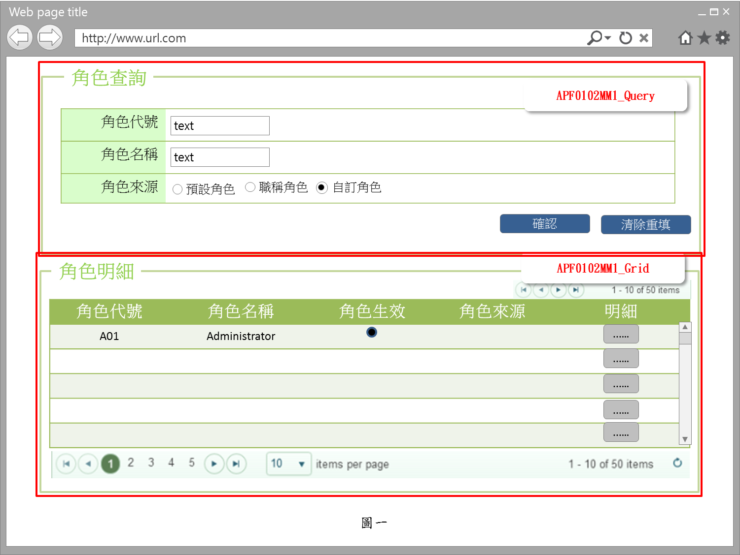

事前檢核
1.前畫面:首頁 1.1 SESSION內容: 1.2 成立條件:該使用者擁有此功能查詢權限
事後檢核
無
前端檢核
APF0102MM1_Query 檢查時機：各欄位輸入後
NO | 項目名稱 | 檢核項目
1 | 角色代號 | 輸入型態:string 格式:英數字 最大長度限制:英文10(控制項控制)
2 | 角色名稱 | 輸入型態:string 格式:中英數字 最大長度限制:中文20(控制項控制)
3 | 角色來源 | 預定角色，職稱角色，自訂角色，三者必需選其一。(控制項控制)

APF0102MM1_Grid
NO | 項目名稱 | 檢核項目
1 | 角色代號 | 顯示用。
2 | 角色名稱 | 顯示用。
3 | 角色生效 | 顯示用。
4 | 角色來源 | 顯示用。

後端檢核
APF0102MM1_Query 檢查時機：按下『確認』鈕時
NO | 項目名稱 | 檢核項目
1 | 角色代號 | 若查無符合的資料，則出現錯誤訊息，訊息內容請參考APF訊息表-APF_NO 9。
2 | 角色名稱
3 | 角色來源

APF0102MM1_Grid
NO | 項目名稱 | 檢核項目
1 | 角色代號 | 顯示用。
2 | 角色名稱 | 顯示用。
3 | 角色生效 | 顯示用。
4 | 角色來源 | 顯示用。

Button說明
NO | 控制項名稱 | call methods | 重要參數 | 主要處理內容
1 | 『APF0102MM1』Form |  |  | 開啟APF0102MM1_Query

APF0102MM1_Query
2 | 確認 | _CLICK |  | 開啟APF0102MM1_Grid，並將查詢角色結果置於APF0102MM1_Grid中
3 | 清除重填 | _CLICK |  | 清除APF0102MM1_Query畫面所有欄位

APF0102MM1_Grid
1 | 明細 | _CLICK |  | 導頁方式開啟APF0102MU1，被選取角色內所有的帳號資訊顯示在開啟的APF0102MA_Grid 右半部(角色帳號區)

特殊說明
NO | 應用時機 |  | 內容說明

參考資料說明
1 | 共通元件
2 | 共通元件

欄位_APF0102MM1
大項目
Online作業
中項目
使用者管理
細項
APF0102 角色帳號設定作業
標題
APF0102 角色帳號設定作業主頁面
製作人
馬凱林
製作日
20131014
 |  |  |  |  |  |  |  |  |  | 回總表

Global 參數
No. | 項目名稱 | UI控制項代號 | UI控制項型態及長度 | 對應Table Name | 對應Column Name | DB型態及長度 | 預設值 | 輸入/輸出 | 備註
1

APF0102MM1_Query
No. | 項目名稱 | UI控制項代號 | UI控制項型態及長度 | 對應Table Name | 對應Column Name | DB型態及長度 | 預設值 | 輸入/輸出 | 備註
1 | 角色代號 | txtINPUT_GROUP_ID | string 10 | apf_roleprofile | group_id | varchar(10) |  | I
2 | 角色名稱 | txtINPUT_NAME | string 20 | Core_Role | Name | nvarchar(20) |  | I
3 | 角色來源 | rbtINPUT_SOURCE_TYPE |  | apf_roleprofile | source_type | char(1) | 2 | I | 0:預設角色 1:職稱角色 2:自訂角色

APF0102MM1_Grid
No. | 項目名稱 | UI控制項代號 | UI控制項型態及長度 | 對應Table Name | 對應Column Name | DB型態及長度 | 預設值 | 輸入/輸出 | 備註
1 | 群組識別值 | Rid |  | Core_Role | Rid | int |  | X | 不顯示
2 | 角色代號 | GROUP_ID |  | apf_roleprofile | group_id | varchar(10) |  | O
3 | 角色名稱 | NAME |  | Core_Role | Name | nvarchar(20) |  | O
4 | 角色生效 | ENABLE |  | Core_Role | Enable | bit |  | O | true(1)顯示●，false(0)則不顯示
5 | 角色來源 | SOURCE_TYPE |  | apf_roleprofile | source_type | char(1) |  | O | 0:預設角色 1:職稱角色 2:自訂角色

畫面_APF0102MU1
大項目
Online作業
中項目
APF 使用者管理
細項
APF0102 角色帳號設定作業
標題
APF0102MA1 角色帳號設定作業新增頁面
製作人
馬凱林
製作日
20131014
 |  |  |  |  | 回總表

畫面示意圖
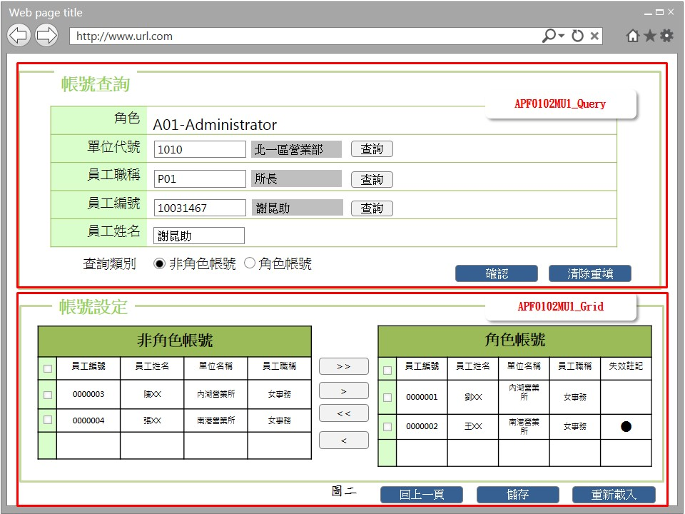 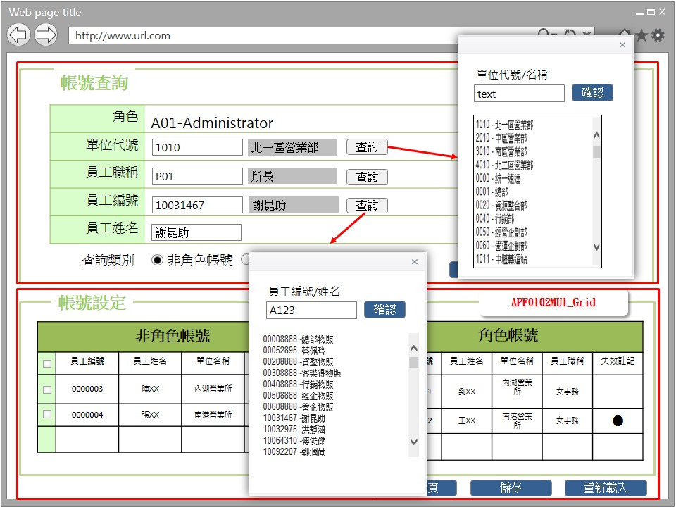

事前檢核
1.前畫面:APF0102MU1 1.1 SESSION內容: 1.2 成立條件:該使用者擁有此功能修改權限。
事後檢核
無
前端檢核
APF0102MU1_Query 檢查時機：按下『確認』鈕時
NO | 項目名稱 | 檢核項目
1 | 角色 | 角色欄位由前一頁角色明細帶入組成，格式為「角色代號-角色名稱」，且為唯讀顯示(Label欄位)。
2 | 單位代號 | 輸入型態:string 格式:數字 最大長度限制:數字10(控制項控制)
3 | 員工職稱 | 輸入型態:string 格式:英數字 最大長度限制:英文5(控制項控制)
4 | 員工編號 | 輸入型態:string 格式:數字 最大長度限制:英文10(控制項控制)
5 | 員工姓名 | 輸入型態:string， 格式:中英數字 最大長度限制:中文20(控制項控制)
6 | 顯示查詢結果於 | 非角色帳號，職角色帳號，二者必需選其一。(控制項控制)

APF0102MU1_Grid_非角色帳號 檢查時機：按下『確認』鈕時
1 | 員工編號 | 顯示用。
2 | 員工姓名 | 顯示用。
3 | 單位名稱 | 顯示用。
4 | 員工職稱 | 顯示用。

APF0102MU1_Grid_角色帳號 檢查時機：按下『確認』鈕時
1 | 員工編號 | 顯示用。
2 | 員工姓名 | 顯示用。
3 | 單位名稱 | 顯示用。
4 | 員工職稱 | 顯示用。
5 | 失效註記 | 顯示用。

後端檢核
APF0102MU1_Query 檢查時機：按下『確認』鈕時
NO | 項目名稱 | 檢核項目
1 | 部門代號 | 若查無符合的資料，則出現錯誤訊息，訊息內容請參考APF訊息表-APF_NO 9。
2 | 員工職稱
3 | 員工編號
4 | 員工姓名

APF0102MU1_Grid_非角色帳號 檢查時機：按下『確認』鈕時
1 | 員工編號 | 顯示用。
2 | 員工姓名 | 顯示用。
3 | 單位名稱 | 顯示用。
4 | 員工職稱 | 顯示用。

APF0102MU1_Grid_角色帳號 檢查時機：按下『確認』鈕時
1 | 員工編號 | 顯示用。
2 | 員工姓名 | 顯示用。
3 | 單位名稱 | 顯示用。
4 | 員工職稱 | 顯示用。
5 | 失效註記 | 顯示用。

Button說明
NO | 控制項名稱 | call methods | 重要參數 | 主要處理內容
1 | 『APF0102MU1』Form |  |  | 開啟APF0102MU1_Query
APF0102MU1_Query
1 | 單位查詢 | _CLICK |  | 1.查詢「單位代號/單位名稱」提供開窗選取功能，開窗後系統連結各模組的資料庫，依可查詢範圍權限，顯示可查詢的單位資訊。 1.1使用者輸入查詢條件，可輸入單位代號或單位名稱，並以模糊查詢。 1.2系統依查詢條件顯示資訊於下方列表。 1.3使用者選取特定單位，雙擊此筆資料，系統將選取的單位代號及單位名稱帶回原視窗中查詢條件下。
2 | 職稱查詢 | _CLICK |  | 1查詢「職稱代號/職稱名稱」提供開窗選取功能，開窗後系統連結CMD模組資料庫，顯示所有權限職稱資訊。 1.1使用者輸入查詢條件，可輸入職稱代號或職稱名稱，並以模糊查詢。 1.2系統依查詢條件顯示資訊於下方列表。 1.3使用者選取特定權限職稱，雙擊此筆資料，系統將選取的職稱代號及職稱名稱帶回原視窗中查詢條件下。
3 | 員工查詢 | _CLICK |  | 1查詢「員工編號/員工姓名」提供開窗選取功能，開窗後系統連結CMD模組資料庫，依可查詢範圍權限，顯示可查詢的人員資訊。 1.1使用者輸入查詢條件，可輸入員工編號或員工姓名，並以模糊查詢。 1.2系統依查詢條件顯示資訊於下方列表。 1.3使用者選取特定人員，雙擊此筆資料，系統將選取的員工編號及員工姓名帶回原視窗中查詢條件下。
4 | 確認 | _CLICK |  | 開啟APF0102MU1_Grid，依輸入的查詢條件，整合後端 DB資料，並將查詢結果置於APF0102MU1_Grid中，資料依查詢類別，顯示於非角色帳號或角色帳號區塊
5 | 清除重填 | _CLICK |  | 清除APF0102MU1_Query畫面所有欄位
APF012MA1_Grid
1 | 回上一頁 | _CLICK |  | 點選回上一頁按鈕，則以導頁方式開啟APF0102MM1，並帶回原先的查詢條件。
2 | 儲存 | _CLICK |  | 點選儲存按鈕，系統提示確認訊息，訊息內容請參考APF訊息表 APF_NO 14 或 15，若選擇是，則進行儲存，若選擇否，則不做任何動作。 儲存成功:以導頁方式開啟APF0102MM1，並帶回原先的查詢條件，及顯示修改資料成功訊息，訊息內容請參考APF訊息表APF_NO 12 儲存失敗:顯示修改資料失敗訊息，訊息內容請參考APF訊息表APF_NO 13
3 | 重新載入 | _CLICK |  | 1.角色帳號Grid回復至帳號加入或移除前的初始狀態。 2.非角色帳號Grid以上方查詢條件重新查詢並列出。
特殊說明
NO | 應用時機 |  | 內容說明

參考資料說明
1 | 共通元件
2 | 共通元件

欄位_APF0102MU1
大項目
Online作業
中項目
APF 使用者管理
細項
APF0102 角色帳號設定作業
標題
APF0102MA1 角色帳號設定作業新增頁面
製作人
馬凱林
製作日
20131014
 |  |  |  |  |  |  |  |  |  | 回總表

Global 參數
No. | 項目名稱 | UI控制項代號 | UI控制項型態及長度 | 對應Table Name | 對應Column Name | DB型態及長度 | 預設值 | 輸入/輸出 | 備註
1

APF0102MU1_Query
No. | 項目名稱 | UI控制項代號 | UI控制項型態及長度 | 對應Table Name | 對應Column Name | DB型態及長度 | 預設值 | 輸入/輸出 | 備註
1 | 單位代號 | txtINPUT_DEPT_ID | string 10 | vw_emp_unique | org_id | varchar2(10) |  | I
2 | 員工職稱 | txtINPUT_EMPLOYEE_POSITION | string 5 | vw_emp_unique | suda_work_id | varchar2(5) |  | I
3 | 員工編號 | txtINPUT_EMPLOYEE_ID | string 10 | vw_emp_unique | emp_id | varchar2(10) |  | I
4 | 員工姓名 | txtINPUT_EMPLOYEE_NAME | string 20 | vw_emp_unique | emp_name | varchar2(20) |  | I
5 | 查詢類別 | rbtINPUT_NON_ROLE_ACCOUNT | string 1 | 無 | 無 | 無 | 0 | M | 0:非角色帳號 1:角色帳號

APF0102MU1_Grid (非角色帳號)
No. | 項目名稱 | UI控制項代號 | UI控制項型態及長度 | 對應Table Name | 對應Column Name | DB型態及長度 | 預設值 | 輸入/輸出 | 備註
1 | 員工編號 | EMPLOYEE_ID | string 10 | vw_emp_unique | emp_id | varchar2(10) |  | O
2 | 員工姓名 | EMPLOYEE_NAME | string 20 | vw_emp_unique | emp_name | varchar2(20) |  | O
3 | 單位名稱 | DEPT_NAME | string 20 | org | org_name | varchar2(20) |  | O
4 | 員工職稱 | EMPLOYEE_POSITION | string 50 | vw_emp_unique | suda_work_name | varchar2(50) |  | O

APF0102MU1_Grid (角色帳號)
No. | 項目名稱 | UI控制項代號 | UI控制項型態及長度 | 對應Table Name | 對應Column Name | DB型態及長度 | 預設值 | 輸入/輸出 | 備註
1 | 員工編號 | EMP_ID | string 10 | vw_emp_unique | emp_id | varchar2(10) |  | O
2 | 員工姓名 | EMP_NAME | string 20 | vw_emp_unique | emp_name | varchar2(20) |  | O
3 | 單位名稱 | ORG_NAME | string 10 | org | org_name | varchar2(20) |  | O
4 | 員工職稱 | SUDA_WORK_NAME | string 5 | vw_emp_unique | suda_work_name | varchar2(50) |  | O
5 | 失效註記 | EMP_STATE | string 5 | vw_emp_unique | emp_state | varchar2(5) |  | O | 0:失效，1:生效中，2:未來生效 0、2顯示●，1則不顯示

